Hoja1
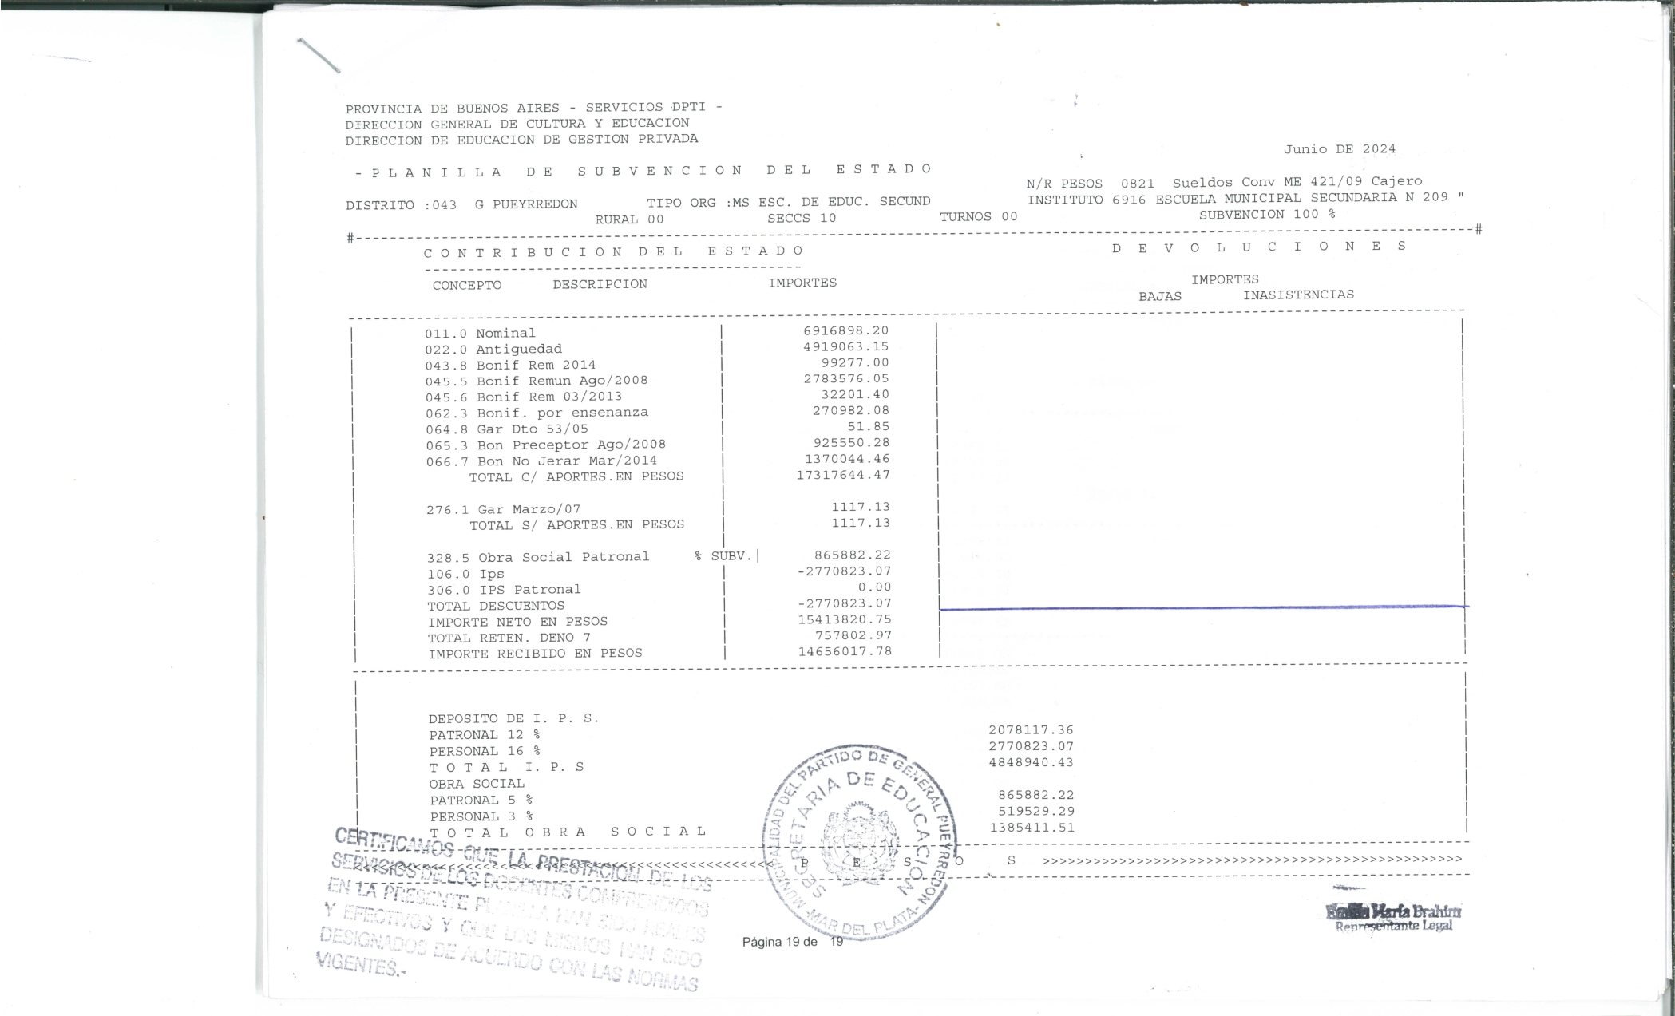
CONTRIBUCION DEL ESTADO |  |  | DEVOLUCIONES
CONCEPTO | DESCRIPCION | IMPORTE | BAJAS | INASISTENCIAS
011.0 | Nominal | 6916898.2
022.0 | Antigüedad | 4919063.15
043.8 | Bonif Rem 2014 | 99277
045.5 | Bonif Remun Ago/2008 | 2783576.05
045.6 | Bonif Rem 03/2013 | 32201.4
062.3 | Bonif. Por enseñanza | 270982.08
064.8 | Gar Dto 53/05 | 51.85
065.3 | Bon Preceptor Ago/2008 | 925550.28
066.7 | Bon No Jerar Mar/2014 | 1370044.46
TOTAL C/ APORTES EN PESOS |  | 17317644.47

276.1 | Gar Marzo/07 | 1117.13
TOTAL S/ APORTES EN PESOS |  | 1117.13

328.5 | Obra Social Patronal | 865882.22
106.0 | Ips | -2770823.07
306.0 | Ips Patronal | 0
TOTAL DESCUENTOS |  | -2770823.07
IMPORTE NETO EN PESOS |  | 15413820.75
TOTAL RETEN. DENO 7 |  | 757802.97
IMPORTE RECIBIDO EN PESOS |  | 14656017.78

DEPOSITO I. P. S.
PATRONAL 12% |  |  | 2078117.36
PERSONAL 16% |  |  | 2770823.07
T O T A L I. P. S. |  |  | 4848940.43
OBRA SOCIAL
PATRONAL 5% |  |  | 865882.22
PERSONAL 3% |  |  | 519529.29
T O T A L O B R A S O C I A L |  |  | 1385411.51

